Produção
 | ORÇAMENTO 5.2
 | Oggi Comunicação e Eventos

 | CÓDIGO DO JOB: | L_077
 | CLIENTE: | Lactalis do Brasil
 | EVENTO: | Apas Show 2026
 | LOCAL: | Expo Center Norte
 | DATA: | De 18 a 20/05, das 12 às 20h| e 21/05, das 12 às 18h
 | ATENDIMENTO: | Nilson Miguel
 | PRODUTOR: | Carol Iglezias| Luiza Tavora
 | NOME PLANILHA: | L_077_Apas Show_2026
ÍNDICE PUBLI |  |  |  |  | 0.8047
 | RESUMO | DESCRITIVO | VALOR | 7.5% | 19.53% | SUBTOTAL | QTDE | SUB TOTAL | CUSTO TOTAL (custo + dif. NF) | PENDENTE | EFETUADO
1 | Custos Internos |  |  |  |  |  | Custos Internos
1.1 | Equipe interna de produção |  |  | AGENCIAMENTO | IMPOSTOS | SUBTOTAL | Equipe interna de produção
1.1.1 | Planejamento Operacional | Planejamento e desenvolvimento do estande com apresentação do projeto em 3D - Incluso 01 refação. Após será cobrado novo planejamento. | R$ 16,603.12 | R$ - | R$ 4,029.56 | R$ 20,632.68 | 1 | R$ - | R$ - | R$ -
1.1.2 | Criação | Criação, desenvolvimento e finalização das peças.Incluso 03 refação. Após será cobrado nova extra. *****Cobrar de acordo com o projeto**** VALOR REFERENTE A REVISÃO E ACOMPANHAMENTO DE IMPRESSÃO DOS MATERIAIS VISANDO A QUALIDADE DAS MARCAS - DESCONTO CONCEDIDO DE 50% | R$ 3,099.25 | R$ - | R$ 752.19 | R$ 3,851.44 | 1 | R$ - | R$ - | R$ -
1.1.3 | Atendimento - Fernanda | Atendimento ao cliente, reuniões, alinhamento e fluxo interno | R$ 10,500.00 | R$ - | R$ 2,548.34 | R$ 13,048.34 | 1 | R$ - | R$ - | R$ -
1.1.4 | Produtor Executivo - Carol | Produtor executivo dedicado, responsável pela pré-produção, implementação do projeto e pós produção | R$ 9,270.00 | R$ - | R$ 2,249.82 | R$ 11,519.82 | 1 | R$ 16,286.20 | R$ 16,286.20 | R$ - | R$ 16,286.20 | CAROL IGLEZIAS - MARILENE - FLAVIA MINA - MARCELO - NATALIA - WAGNER
1.1.5 | Produtor Assistente - Sheila/Luiza | Suporte e acompanhamento junto ao produtor executivo | R$ 6,641.00 | R$ - | R$ 1,611.77 | R$ 8,252.77 | 1 | R$ 35,000.00 | R$ 35,000.00 | R$ - | R$ 35,000.00 | SHIRLEI - LUIZA
 | Subtotal |  | R$ 46,113.37 | R$ 0.00 | R$ 11,191.68 | R$ 57,305.05 | Subtotal | R$ 51,286.20 | R$ 51,286.20
2 | Espaço |  |  |  |  |  | Espaço
2.1 | Espaço |  |  | AGENCIAMENTO | IMPOSTOS | SUBTOTAL | Espaço
2.1.1 | Expo Center Norte | Q/11-0 - 196m - Responsabilidade do cliente | R$ - | R$ - | R$ - | R$ - | 1 | R$ - | R$ - | R$ -
3 | Estande |  |  |  |  |  | Estande
3.1 | Estande - Carol |  |  | AGENCIAMENTO | IMPOSTOS | SUBTOTAL | Estande - Carol
3.1.1 | Balcão refrigerado | Balcão aço inox refrigerado aprox. 2,00m - 220V + frete | R$ 9,200.00 | R$ 690.00 | R$ 2,400.29 | R$ 12,290.29 | 1 | R$ 6,109.98 | R$ 6,109.98 | R$ - | R$ 6,109.98 | NIK COZINHAS
3.1.2 | Equipamentos | Plataforma elevatória | considerando 3 diárias de montagem e 1 desmontagem | R$ 11,600.00 | R$ 870.00 | R$ 3,026.46 | R$ 15,496.46 | 1 | R$ - | R$ - | R$ -
3.1.3 | Monta cargas | Monta cargas para alimentos | R$ 4,987.65 | R$ 374.07 | R$ 1,301.29 | R$ 6,663.01 | 1 | R$ - | R$ - | R$ -
3.1.4 | Geladeira Expositora |  | R$ 7,920.00 | R$ 594.00 | R$ 2,066.34 | R$ 10,580.34 | 1 | R$ - | R$ -
3.1.5 | Frigobar |  | R$ 5,220.00 | R$ 391.50 | R$ 1,361.91 | R$ 6,973.41 | 9 | R$ - | R$ - | R$ -
3.1.6 | Prateleiras | Verba destinada chapelaria e cozinha | R$ 3,800.00 | R$ 285.00 | R$ 991.43 | R$ 5,076.43 | 1 | R$ - | R$ - | R$ -
3.1.7 | Mesas e cadeiras - Incluso no projeto* | Área de atendimnento | R$ - | R$ - | R$ - | R$ - | 12 | R$ - | R$ - | R$ -
3.1.8 | Cesto de Lixo | Para área de atendimento, ao lado das estações de exposição, próximo ao balcão de serviço e salas de reuniões. | R$ 1,900.00 | R$ 142.50 | R$ 495.71 | R$ 2,538.21 | 20 | R$ - | R$ - | R$ -
3.1.9 | TV's | Telas para as salas de reunião + estações de degustação (desconto de 50,00 por TV, troca de suporte) | R$ 10,500.00 | R$ 787.50 | R$ 2,739.47 | R$ 14,026.97 | 15 | R$ 8,250.00 | R$ 8,250.00 | R$ - | R$ 8,250.00 | GLOBAL AUDIO VISUAL
 | Subtotal |  | R$ 55,127.65 | R$ 4,134.57 | R$ 14,382.89 | R$ 73,645.11 | Subtotal | R$ 14,359.98 | R$ 14,359.98
4 | Buffet |  |  |  |  |  | Buffet
4.1 | Alimentos & Bebidas - Luiza |  |  | AGENCIAMENTO | IMPOSTOS | SUBTOTAL | Alimentos & Bebidas - Luiza
4.1.1 | A&B | A&B | R$ 122,936.00 | R$ 9,220.20 | R$ 32,074.20 | R$ 164,230.40 | 400 | R$ 188,446.08 | R$ 188,446.08 | R$ - | R$ 188,446.08 | CRIS SUONCO
4.1.2 | Café | Maquina de café expresso - com direito a 2.000 cafés - incluso grãos, sachês de açucar e adoçante e pazinhas| atendimento recepção e salas de reunião | R$ 5,500.00 | R$ 412.50 | R$ 1,434.96 | R$ 7,347.46 | 2 | R$ - | R$ -
4.1.3 | Bebida alcoólica | Cerveja long neck - Consumo final 18 Heineken e 10 Stella já descontando packs abertos na retirada) | R$ 6,776.00 | R$ 508.20 | R$ 1,767.87 | R$ 9,052.07 | 1 | R$ - | R$ -
4.1.4 | Gelo | Gelo Dia 18/05 – 15 pctes Dia 19/05 – 18 pctes Dia 20/05 – 19 pctes Dia 21/05 – 10 pctes Total – 62 pctes | R$ 2,182.40 | R$ 163.68 | R$ 569.39 | R$ 2,915.47 | 62 | R$ - | R$ -
 | Subtotal Alimentos & Bebidas |  | R$ 137,394.40 | R$ 10,304.58 | R$ 35,846.42 | R$ 183,545.40 | Subtotal Alimentos & Bebidas | R$ 188,446.08 | R$ 188,446.08
5 | Serviços |  |  |  |  |  | Serviços
5.1 | Equipe de serviços - Carol |  |  | AGENCIAMENTO | IMPOSTOS | SUBTOTAL | Equipe de serviços - Carol
5.1.1 | Garçom | Equipe de garçons experientes padrão apas | R$ 24,489.72 | R$ 1,836.73 | R$ 6,389.41 | R$ 32,715.86 | 9 | R$ - | R$ - | R$ -
5.1.2 | Copeira | Copeira para manuseio e preparação dos alimentos na cozinha | R$ 17,142.72 | R$ 1,285.70 | R$ 4,472.56 | R$ 22,900.99 | 7 | R$ - | R$ - | R$ -
5.1.3 | Supervisão / Abastecimento | Profissional para gerenciar toda a equipe (garçon/copeira/limpeza), responsável pelo abastecimento, controle e gerenciamento dos produtos. | R$ 4,353.72 | R$ 326.53 | R$ 1,135.89 | R$ 5,816.14 | 1 | R$ - | R$ - | R$ -
5.1.4 | Limpeza matinal + manutenção | Limpeza pesada antes do início da feira (incluso material de limpeza) | R$ 12,244.80 | R$ 918.36 | R$ 3,194.69 | R$ 16,357.85 | 5 | R$ 1,200.00 | R$ 1,200.00 | R$ - | R$ 1,200.00 | JANAINA
5.1.5 | Segurança | Destina-se à equipe de vigilância do estande. Fornecida pela APAS -Valor solicitado até dia 17/04 R$ 640,00, após essa data R$ 1.280,00 | R$ 3,840.00 | R$ 288.00 | R$ 1,001.86 | R$ 5,129.86 | 1 | R$ 3,240.00 | R$ 3,240.00 | R$ - | R$ 3,240.00 | BARVAM
5.1.6 | Carregador | 02 dias de montagem | 04 dias de evento| 01 dia de desmontagem | Auxilio em toda operação do estande + produtos Lactalis e abastecimento | R$ 4,060.00 | R$ 304.50 | R$ 1,059.26 | R$ 5,423.76 | 2 | R$ - | R$ - | R$ -
5.1.6 | Carregador | Carregadores adicionais (Cortesia) | R$ - | R$ - | R$ - | R$ - | 1 | R$ 7,370.00 | R$ 7,370.00 | R$ - | R$ 7,370.00 | MC SERVIÇOS
5.1.7 | Promotoras | Equipe para controle de acesso as salas de reuniões + ativação + degustação - Oggi Nivel A | R$ 12,000.00 | R$ 900.00 | R$ 3,130.82 | R$ 16,030.82 | 5 | R$ 10,500.00 | R$ 10,500.00 | R$ - | R$ 10,500.00 | AS CASTING
5.1.8 | Promotoras | Equipe para controle de acesso as salas de reuniões + ativação + degustação - Agência UP (Indicação DPA) | R$ 5,000.00 | R$ 375.00 | R$ 1,304.51 | R$ 6,679.51 | 1 | R$ 2,500.00 | R$ 2,500.00 | R$ - | R$ 2,500.00 | ROMILDA
5.1.9 | Promotoras | Equipe para controle de acesso as salas de reuniões + ativação + degustação - Indicação Lactalis | R$ 1,600.00 | R$ 120.00 | R$ 417.44 | R$ 2,137.44 | 1 | R$ 1,600.00 | R$ 1,600.00 | R$ - | R$ 1,600.00 | RENATA
5.1.10 | Promotoras | Respon. Carrinho Parmalat Fit | R$ 3,000.00 | R$ 225.00 | R$ 782.70 | R$ 4,007.70 | 1 | R$ - | R$ - | R$ -
5.1.11 | Produtor | Chapelaria | R$ 3,400.00 | R$ 255.00 | R$ 887.07 | R$ 4,542.07 | 1 | R$ 2,482.77 | R$ 2,482.77 | R$ - | R$ 2,482.77 | UP RECURSOS
5.1.12 | Fotógrafo - André Sena | 2 diárias | R$ 3,800.00 | R$ 285.00 | R$ 991.43 | R$ 5,076.43 | 2 | R$ 2,800.00 | R$ 2,800.00 | R$ - | R$ 2,800.00 | ANDRE DE SENA
5.1.13 | Engenharia | Documentação, equipe especializada e laudo técnico | R$ 17,000.00 | R$ 1,275.00 | R$ 4,435.33 | R$ 22,710.33 | 1 | R$ 17,280.00 | R$ 17,280.00 | R$ - | R$ 17,280.00 | SOLUTION ESTRURURAS
 | Subtotal Equipe de serviços |  | R$ 111,930.96 | R$ 8,394.82 | R$ 29,202.96 | R$ 149,528.75 | Subtotal Equipe de serviços | R$ 48,972.77 | R$ 48,972.77
6 | Equipe de Produção |  |  |  |  |  | Equipe de Produção
6.1 | Produtores - Carol |  |  | AGENCIAMENTO | IMPOSTOS | SUBTOTAL | Produtores - Carol
6.1.1 | Produtor de montagem e desmontagem - Ellen | Produtor (full time) dedicado no período de pré montagem, e desmontagem do estande; sendo 03 dias na montadora, 05 dias de montagem e 01 dia de desmontagem. | R$ 7,650.00 | R$ 573.75 | R$ 1,995.90 | R$ 10,219.65 | 1 | R$ 10,000.00 | R$ 10,000.00 | R$ - | R$ 10,000.00 | JACIELLEN
6.1.2 | Produtor operacional - Natália | Produtor (full time) para o período de realização do evento | R$ 4,250.00 | R$ 318.75 | R$ 1,108.83 | R$ 5,677.58 | 1 | R$ - | R$ - | R$ -
6.1.3 | Produtor de alimentos e bebidas - Isa | Produtor responsável pela supervisão geral do setor de alimentação do estante | R$ 4,250.00 | R$ 318.75 | R$ 1,108.83 | R$ 5,677.58 | 1 | R$ 3,250.00 | R$ 3,250.00 | R$ - | R$ 3,250.00 | EDUARDO KAZUO
6.1.4 | Produtor de credenciamento - Jaque | Pre evento e evento (entrega de credenciais na feira) | R$ 6,800.00 | R$ 510.00 | R$ 1,774.13 | R$ 9,084.13 | 1 | R$ 5,200.00 | R$ 5,200.00 | R$ - | R$ 5,200.00 | JAQUELINE BRUN
6.1.5 | Produtor de apoio - Marcelo | Apoio operacional durante o evento - controle de mezanino | R$ 7,500.00 | R$ 562.50 | R$ 1,956.76 | R$ 10,019.26 | 1 | R$ - | R$ - | R$ -
 | Subtotal Produtores |  | R$ 30,450.00 | R$ 2,283.75 | R$ 7,944.45 | R$ 40,678.20 | Subtotal Produtores | R$ 18,450.00 | R$ 18,450.00
7 | Itens complementares diversos |  |  |  |  |  | Itens complementares diversos
7.1 | Diversos - Carol |  |  | AGENCIAMENTO | IMPOSTOS | SUBTOTAL | Diversos - Carol
7.1.1 | Alimentação | Alimentação da equipe no decorrer do evento + período de montagem | R$ 6,630.00 | R$ 497.25 | R$ 1,729.78 | R$ 8,857.03 | 13 | R$ - | R$ - | R$ -
7.1.2 | Rádio comunicador | 20 Rádios comunicadores - Incluindo montagem | R$ 3,200.00 | R$ 240.00 | R$ 834.89 | R$ 4,274.89 | 1 | R$ 3,000.00 | R$ 3,000.00 | R$ - | R$ 3,000.00 | MR LOCAÇÕES
7.1.3 | Seguro | RC e AP (Responsabilidade Civil Eventos) e Acidentes Pessoais Eventos | R$ 2,944.72 | R$ 220.85 | R$ 768.28 | R$ 3,933.86 | 1 | R$ 3,106.12 | R$ 3,106.12 | R$ - | R$ 3,106.12 | CHUBB
7.1.4 | Uniforme promotora | Considerando 2 peças para cada promotora - Conj. e Macacão alfaiataria | R$ 8,800.00 | R$ 660.00 | R$ 2,295.93 | R$ 11,755.93 | 8 | R$ 8,231.00 | R$ 8,231.00 | R$ - | R$ 8,231.00 | LARISSA MARTINS
7.1.5 | Reserva de verba | Telefonia para negociações com os fornecedores, motoboy,lavanderia, logística equipe, transporte e reserva de verba para custos operacionais. | R$ 6,500.00 | R$ 487.50 | R$ 1,695.86 | R$ 8,683.36 | 1 | R$ 49,770.90 | R$ 49,770.90 | R$ - | R$ 49,770.90
 | Subtotal |  | R$ 28,074.72 | R$ 2,105.60 | R$ 7,324.74 | R$ 37,505.06 | Subtotal | R$ 64,108.02 | R$ 64,108.02
 | TOTAL |  | R$ 409,091.10 | R$ 27,223.33 | R$ 105,893.14 | R$ 542,207.57 | TOTAL | R$ 385,623.05 | R$ 385,623.05 | R$ - | R$ 385,623.05

 |  |  |  |  |  |  |  |  |  |  |  | IMPOSTO
 |  |  |  |  |  |  |  |  |  |  | R$ 385,623.05 | CUSTO TOTAL
 |  |  |  |  |  |  |  |  |  |  | R$ 156,584.52 | LUCRO
 |  |  |  |  |  |  |  |  |  |  | 29%

TOTAL
ORÇAMENTO 5.2
Oggi Comunicação e Eventos

CÓDIGO DO JOB: | L_077
CLIENTE: | Lactalis do Brasil
EVENTO: | Apas Show 2026
LOCAL: | Expo Center Norte
DATA: | De 18 a 20/05 e 21/05
ATENDIMENTO: | Nilson Miguel
PRODUTOR: | Carol Iglezias| Luiza Tavora
NOME PLANILHA: | L_077_Apas Show_2026

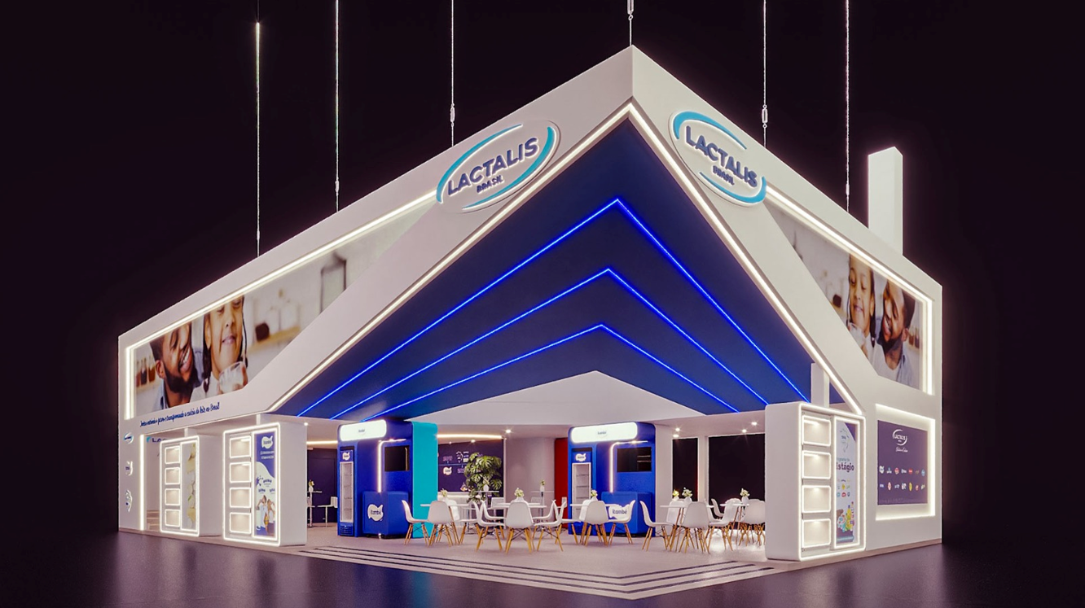
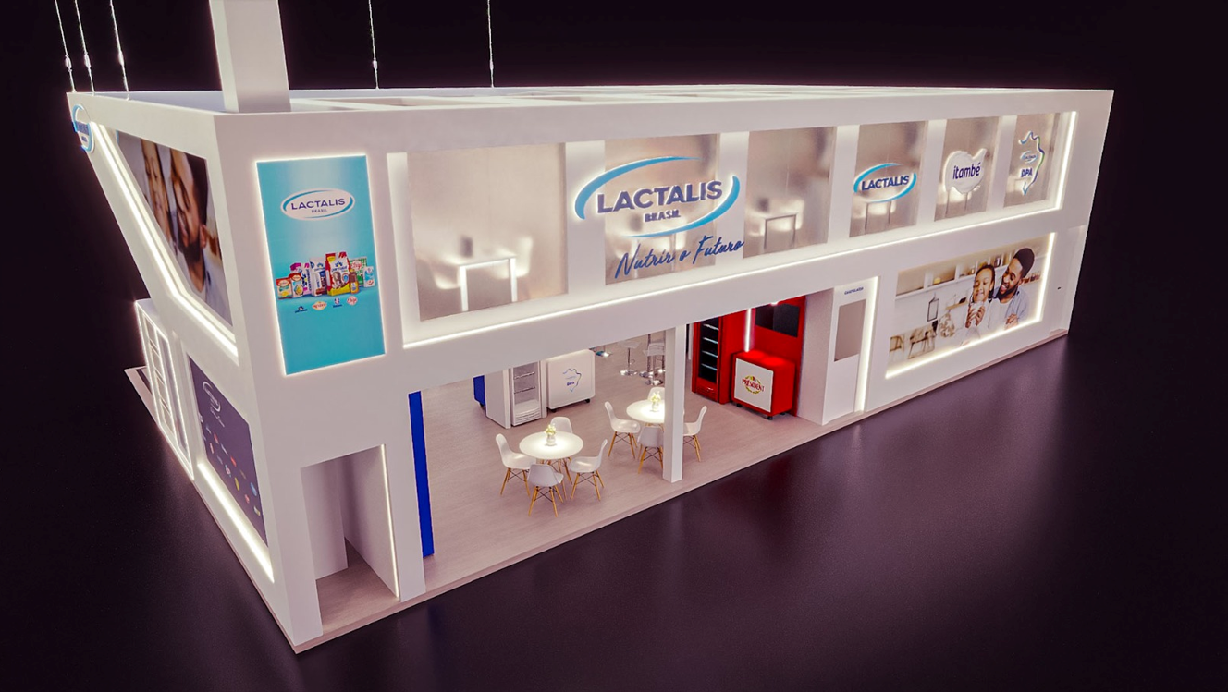
APAS SHOW 2026 - Taxas
Taxas > Pagamento direto Lactalis | #REF! | R$ - |  | #REF!
Subtotal 1 | #REF! | R$ -

APAS SHOW 2026 - Produção
Produção | R$ 542,207.57 | R$ 491,516.19 | R$ 50,691.38 | 9%
Extras 1 | R$ 89,648.32 | R$ 75,889.32 | R$ 13,759.00 | 15%
Extras 2 | R$ 126,577.78 | R$ 56,235.11 | R$ 70,342.67 | 56%
Subtotal 2 | R$ 758,433.66 | R$ 623,640.61 | R$ 134,793.05 | 18%

APAS SHOW 2026 - Estande (ND)
Estande - Opção 02 - Think Casa | R$ 1,048,180.62 | R$ 970,245.14 | R$ 77,935.48 | 7%
Operacional - Opção 02- Think Casa | R$ 91,615.93 | R$ 41,046.72 | R$ 50,569.21 | 55%
Subtotal 3 | R$ 1,139,796.54 | R$ 1,011,291.86 | R$ 128,504.69 | 11%

TOTAL (Subtotal 1 + Subtotal 2 + Subtotal 3) | #REF! | R$ 1,634,932.47
TOTAL A SER PAGO > OGGI | R$ 1,898,230.21 | R$ 1,634,932.47 | R$ 263,297.74 | 14%

